Sheet2
页面名称 | landingpage | 首页 | 专题页面 | 专家介绍页 | 项目列表 | 项目详细页 | 医院介绍 | 我要预约 | 合计 | 附注
页面编号 |  | 1.1 | 2.2 | 2.1 | 2.3 | 2.4 | 2.5 | 2.6 |  | 4.1 | 4.2
模板个数 | 1 | 1 | 1 | 1 | 1 | 1 | 1 | 1 | 8
需求版面数 | 1 | 6 | 6*4=24 | 4 | 4 | 90 | 4 | 2 | 111
1
2
3
1
2
1
1
2
1
1
模板图例 |  | 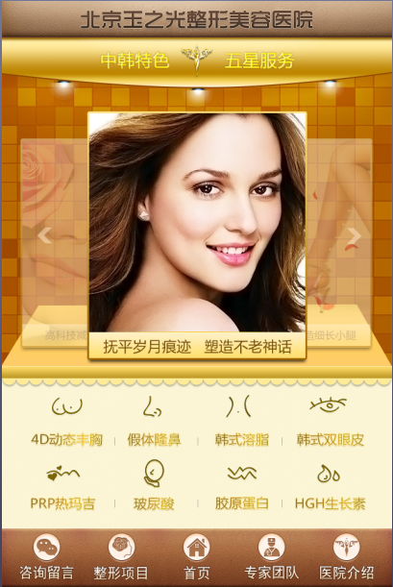 | 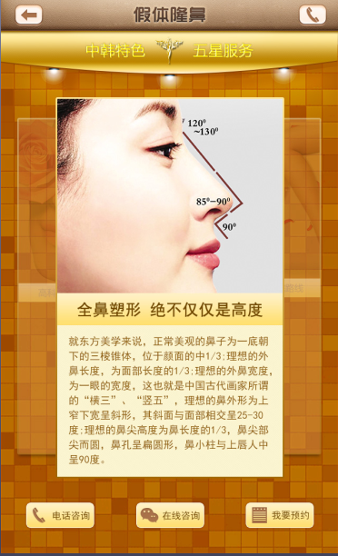 | 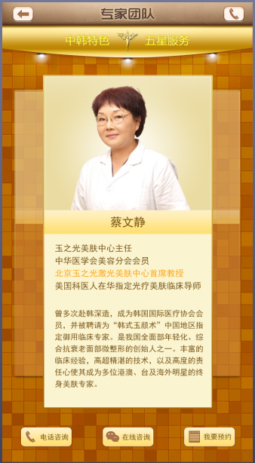 | 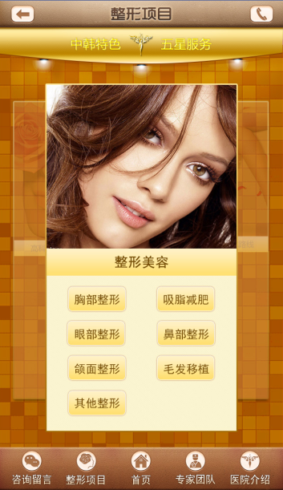 | 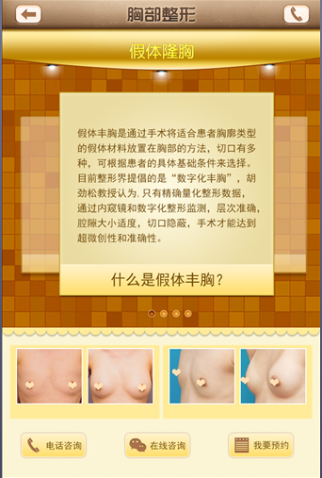 | 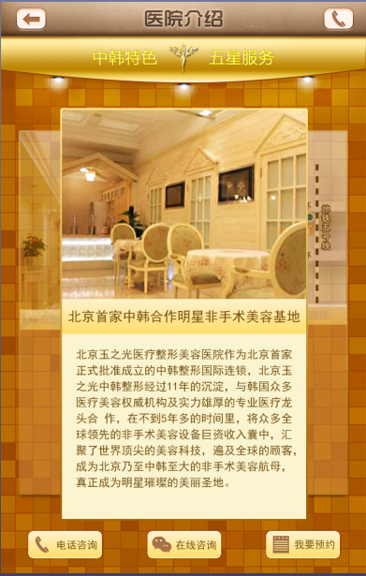 | 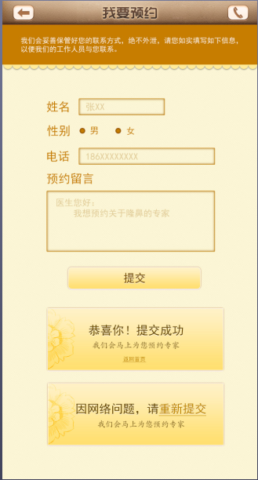
功能说明 | 进入webapp之前展示页面，展示后自动切换到首页 | 1、此处图片一共6张，手指触屏滑动，图片切换。从此处点击进入对应专题页面（2.2） 2、此处图标点击进入项目详细页（2.4） 3、页面项目栏，图标链接分别对应为（咨询留言——后期指定链接；整形项目——2.3项目列表页；专家团队——2.1专家介绍页；医院介绍——2.5医院介绍） | 1、此处图片，触屏滑动可切换到下一个展示图片。 2、咨询项目选项，三个咨询图标分别连接（电话咨询——电话拨号；在线咨询——指定链接；我要预约——2.6预约页面） | 1此处图片，触屏滑动可切换展示下一位专家。 | 1、此处图片，触屏滑动可切换到下一个展示图片。 2、此处文字图标，点击对应链接项目详细页面（2.4） | 1、此处图片，触屏滑动可切换到下一个展示图片。 | 1、此处图片，触屏滑动可切换到下一个展示图片。 | 1、信息填写完毕后点击提交按钮后可出现两种界面。 2、两个界面效果图分别如下。
复制填充工作量

